ส่วนที่ 1
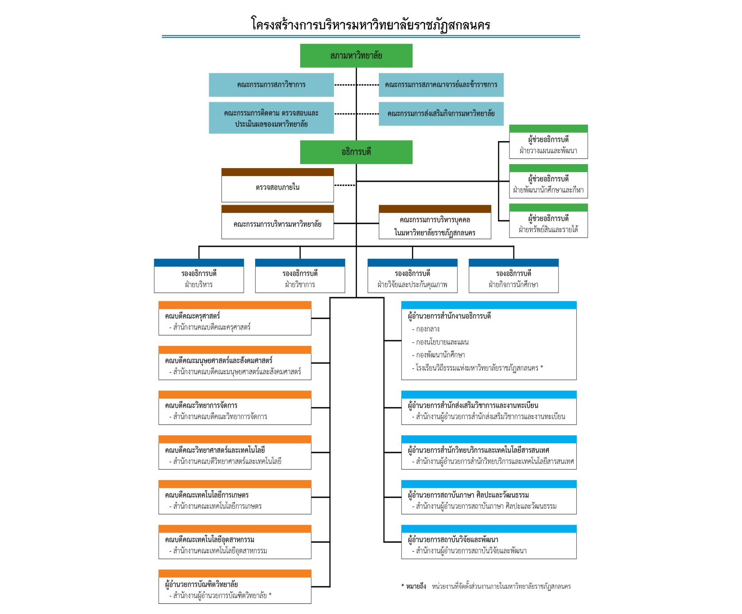
University Reprofile Template
คำชี้แจง | แบบฟอร์มฉบับนี้ มี 3 ส่วน ได้แก่ ข้อมูลพื้นฐาน ข้อมูลที่เกี่ยวข้องกับการ Reprofile สถาบันอุดมศึกษา และข้อมูลแผนงาน/กิจกรรม/โครงการตามพันธกิจเพื่อขับเคลื่อนการดำเนินงานตามนโยบายการ Reprofile สถาบันอุดมศึกษา ดังนี้
ส่วนที่ 1
 | ข้อมูลพื้นฐาน ประกอบด้วย
1.ชื่อสถาบัน :
ภาษาไทย : |  | มหาวิทยาลัยราชภัฏสกลนคร
ภาษาอังกฤษ : |  | Sakon Nakhon Rajabhat University
2.ประเภทสถาบัน :
 | R สถาบันอุดมศึกษาในสังกัดของรัฐ โดยคาดว่า
 | ( P) ยังคงสถานะเดิมภายใน 15 ปี (พ.ศ. 2559-2574)
 | ( ) อยู่ระหว่างศึกษาเตรียมการ จัดทำ และรับฟังความคิดเห็น หรือพิจารณา ร่าง พ.ร.บ.
 |  | สถาบันอุดมศึกษาในกำกับ โดยคาดว่าจะเปลี่ยนสถานะภายในปี พ.ศ. .... (โปรดระบุ)
 | สถาบันอุดมศึกษาในกำกับของรัฐ
3. สถานที่หรือพื้นที่ตั้ง :
3.1 สถานที่/พื้นที่หลัก : |  | ตั้งอยู่เลขที่ 680 หมู่ที่ 11 ถนนนิตโย ตำบลธาตุเชิงชุม อำเภอเมือง จังหวัดสกลนคร 47000

3.2 วิทยาเขต : | -

4.ปรัชญา : | มหาวิทยาลัยราชภัฏสกลนคร เป็นสถาบันอุดมศึกษาเพื่อการพัฒนาท้องถิ่นมุ่งความเป็นเลิศทางวิชาการบนพื้นฐานแห่งคุณธรรม
ร่วมชี้นำการพัฒนาท้องถิ่นและสังคม
5.ปณิธาน : | -

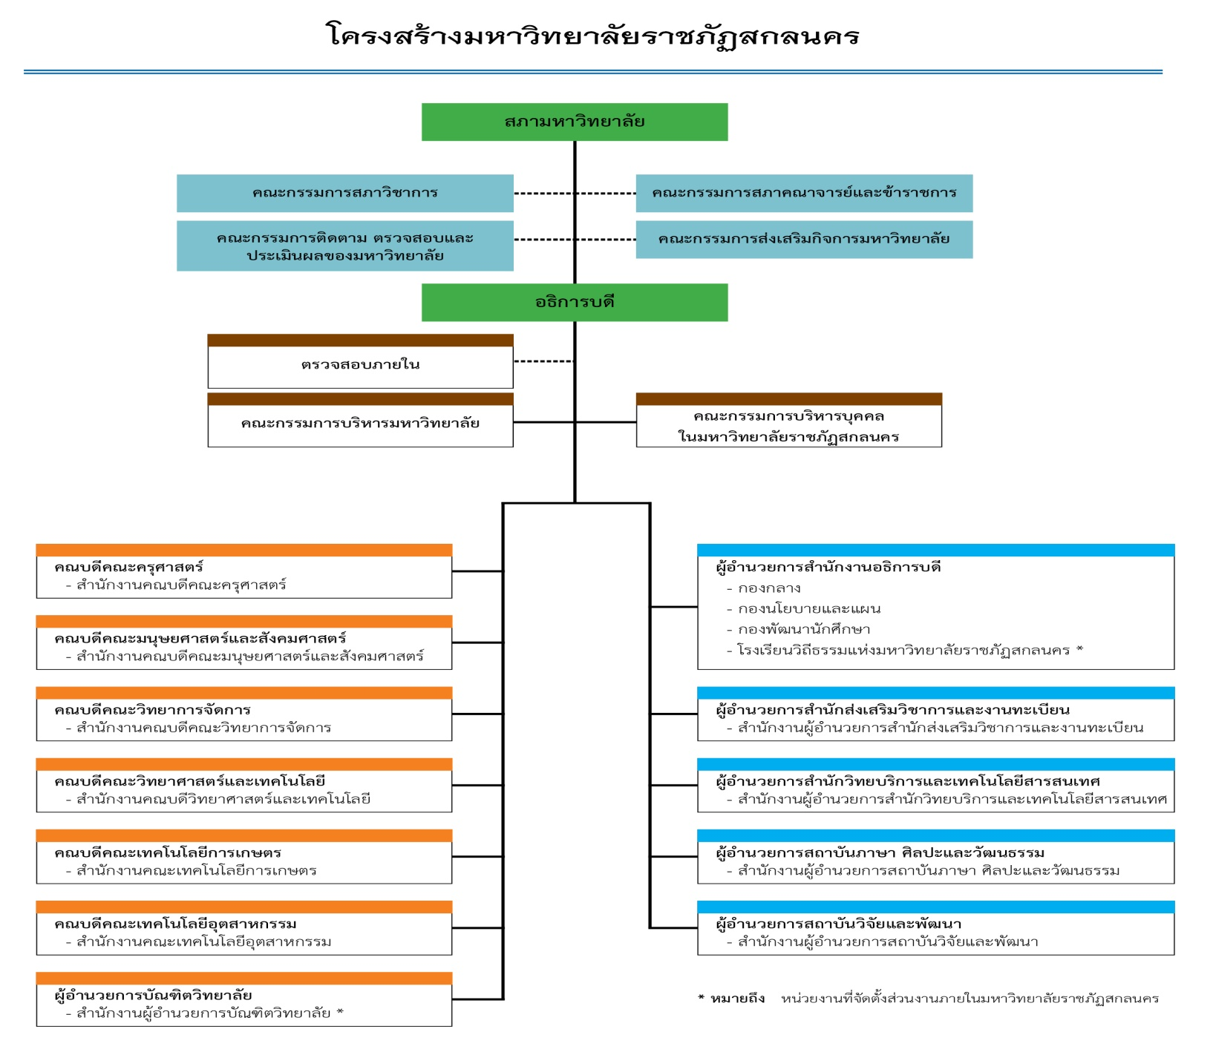
6.โครงสร้างองค์กร :

หมายเหตุ : | 1. ตั้งแต่ระดับสภามหาวิทยาลัย อธิการบดี คณะหรือเทียบเท่า ถึงระดับกองหรือเทียบเท่า
 | 2. ให้ทำเครื่องหมาย * ท้ายชื่อหน่วยงานที่เป็นส่วนงานภายใน หากเป็นส่วนราชการไม่ต้องทำเครื่องหมาย
7. โครงสร้างการบริหารงาน : |  | เพิ่มหน่วยงานย่อย

ส่วนที่ 2
ส่วนที่ 2
 | ข้อมูลที่เกี่ยวข้องกับการ Reprofile สถาบันอุดมศึกษา
1.เหตุผล/ความจำเป็นในการ Reprofile
 | 1) | เพื่อตอบสนองต่อการเปลี่ยนแปลงและทิศทางการพัฒนาปนะเทศในอนาคต บูรณาการความร่วมือกับหน่วยงานภาครัฐและเอกชน ภาคการศึกษาทุกระดับ ภาคสังคมและท้องถิ่นรวมทั้งสร้างเครือข่ายพันธมิตรในระดับภูมิภาคอาเซียนและระดับโลก
 | 2) | เพื่อปรับหลักสูตรการจัดการศึกษาและการฝึกอบรม เพื่อพัฒนาคนทุกช่วงชีวิตโดยเฉพาะกลุ่มเป้าหมายใหม่ในวัยแรงงานและผู้สูงอายุ ผลิตและพัฒนากำลังคนที่มีคุณภาพและสมรรถนะสูงตลอดจนเป็นที่พึ่งทางวิชาการแก่สังคม
 | 3) | เพื่อปรับระบบบริหารจัดการภายในมหาวิทยาลัยราชภัฏสกลนครให้มีธรรมาภิบาล มีประสิทธิภาพ สร้างการมีส่วนร่วม และมีความรับผิดชอบต่อสังคม
2.ลักษณะการตอบสนองเพื่อผลักดันนโยบายการ Reprofile ในภาพรวมของสถาบัน (โปรดเลือกโดยเรียงลำดับตามความสำคัญ
3 ลำดับแรก โดยลำดับ 1 สำคัญมากที่สุด)
 |  | Problem Based
2
 |  | Project Based
1
 |  | Area Based
3
 |  | Global/International Based
 |  | Asean Based
1
 |  | Local Based
 |  | อื่นๆ (โปรดระบุ)
3.การให้บริการทางวิชาการต่อพื้นที่ชุมชน/จังหวัด/กลุ่มจังหวัด ที่สถาบันอุดมศึกษาต้องการลงไปช่วยพัฒนา
และเรื่องที่ต้องการพัฒนา
3.1 เรื่องที่สถาบันอุดมศึกษาต้องการลงไปช่วยพัฒนาให้กับพื้นที่ชุมชน/จังหวัด/กลุ่มจังหวัด (โปรดระบุอย่างน้อย 3 เรื่อง)
1) | การสร้างความเข้มแข็งและแก้ปัญหาความยากจนและความเหลื่อมล้ำให้ประชาชน ชุมชน และท้องถิ่นบนพื้นฐานของปรัชญาเศรษฐกิจพอเพียง
2) | การผลิตและพัฒนาครูและบุคลากรทางการศึกษา
3) | การผลิตบัณฑิตและเทคโนโลยีในการที่รับผิดชอบต่อสิ่งแวดล้อมและการสร้างนวัตกรรม ทายาทเกษตร รักท้องถิ่น พัฒนาบ้านเกิด เกษตรลอยน้ำ รองรับการท่องเที่ยว
4) | มีองค์ความรู้/นวัตกรรมด้านพลังงานทางเลือก เพื่อบริการวิชาการให้กับประชาชน
5)
6)
3.2 ความต้องการของพื้นที่ชุมชน/จังหวัด/กลุ่มจังหวัดที่ต้องการให้สถาบันอุดมศึกษาลงไปช่วยพัฒนา (โปรดระบุอย่างน้อย 3 เรื่อง)
1) | การพัฒนาเศรษฐกิจภายในจังหวัด
2) | การพัฒนาเรื่องการท่องเที่ยวเชิงวัฒนธรรม เชิงสุขภาพ เพื่อสร้างรายได้ให้กับประชาชน
3) | การสนับสนุนองค์ความรู้ งานวิจัยแบบบูรณาการ และนวัตกรรมในท้องถิ่น
4) | พัฒนาด้านการเกษตรและอาหาร วิทยาการใหม่ๆให้เกษตรกร
5) | เป็นพี่เลี้ยงทางการศึกษาแก่สถานศึกษา
6) | สิ่งแวดล้อม
4. กำหนดจุดเด่นหรือความเชี่ยวชาญของสถาบันอุดมศึกษา
4.1 ด้านการเรียนการสอน (เรียงลำดับตามจุดเด่นหรือความเชี่ยวชาญ โดยลำดับ 1 สำคัญที่สุด)
Profile (ปัจจุบัน พ.ศ.2559) |  |  |  |  |  | หลัง Reprofile (พ.ศ.2574)
1) การจัดการเรียนการสอนที่หลากหลาย |  |  |  |  |  | 1) การจัดการเรียนการสอนที่สอดคล้องกับสถานการณ์การเปลี่ยนแปลงของโลก (ภาษา เทคโนโลยีและนวัตกรรม เศรษฐกิจ)
 |  |  |  |  |  | 1) บุคลากรทางการศึกษามีการวิจัยเพื่อพัฒนาการเรียนการสอน(เพิ่ม)
2) มหาวิทยาลัยให้โอกาสทางการศึกษาและมีแหล่งเรียนรู้ที่หลากหลาย |  |  |  |  |  | 2) มหาวิทยาลัยให้โอกาสทางการศึกษาและมีแหล่งเรียนรู้ที่หลากหลายและมีการสร้างเครือข่ายการเรียนรู้ร่วมกัน
3) การผลิตและพัฒนาครูและบุคลากรทางการศึกษา |  |  |  |  |  | 3) การผลิตและพัฒนาครูและบุคลากรทางการศึกษาอย่างมืออาชีพ

4.2 ด้านการวิจัย (เรียงลำดับตามจุดเด่นหรือความเชี่ยวชาญ โดยลำดับ 1 สำคัญที่สุด)
Profile (ปัจจุบัน พ.ศ.2559) |  |  |  |  |  | หลัง Reprofile (พ.ศ.2574)
1) การพัฒนาระบบและกลไกของการวิจัย |  |  |  |  |  | 1) การพัฒนาระบบและกลไกของการวิจัยให้ตามทันการเปลี่ยนแปลง
1) การวิจัยเพื่อพัฒนาท้องถิ่น |  |  |  |  |  | 2) เกิดเครือข่ายกับชุมชน สร้างชุมชนเข้มแข็ง และเป็นพี่เลี้ยง
2) การทำวารสารของม.และการจดสิทธิบัตร |  |  |  |  |  | 3) วารสารระดับโลก
 |  |  |  |  |  | 4) มีเครือข่ายงานวิจัยระดับนานาชาติ และมีนวัตกรรมที่ต่อยอดทางธุรกิจ

4.3 ด้านการบริการวิชาการ (เรียงลำดับตามจุดเด่นหรือความเชี่ยวชาญ โดยลำดับ 1 สำคัญที่สุด)
Profile (ปัจจุบัน พ.ศ.2559) |  |  |  |  |  | หลัง Reprofile (พ.ศ.2574)
1) การบริการทางวิชาการเพื่อสร้างความยั่งยืนกับชุมชน |  |  |  |  |  | 1) การเรียนรู้ร่วมกับชุมชน และสามารถแก้ปัญหาให้ชุมชนได้อย่างแท้จริง
 |  |  |  |  |  | 2) เป็นศูนย์การเรียนรู้และมีเครือข่ายชุมชน
2) มีเครือข่ายบริการวิชาการระดับชุมชน |  |  |  |  |  | 3) มีเครือข่ายบริการวิชาการประเทศเพื่อนบ้าน และระดับอาเซียน

4.4 ด้านการทำนุบำรุงศิลปวัฒนธรรม (เรียงลำดับตามจุดเด่นหรือความเชี่ยวชาญ โดยลำดับ 1 สำคัญที่สุด)
Profile (ปัจจุบัน พ.ศ.2559) |  |  |  |  |  | หลัง Reprofile (พ.ศ.2574)
1) มีหอวัฒนธรรมมีชีวิตซึ่งรวบรวม จัดเก็บ และแสดงวัฒนธรรมที่เชื่อมโยงกับ |  |  |  |  |  | 1) มีพิพิธภัณเมืองสกลนครและแสดงวิถีวัฒนธรรมเพื่อเชื่อมโยงแอ่งสกลนคร และอนุภูมิภาคลุ่มน้ำโขง
วิถีชีวิตของคนในท้องถิ่น
2) การพัฒนาแหล่งท่องเที่ยวเชิงนิเวศวัฒนธรรมแบบชุมชนมีส่วนร่วม |  |  |  |  |  | 2) การพัฒนาแหล่งท่องเที่ยวเชิงนิเวศวัฒนธรรมแบบชุมชนมีส่วนร่วมและบูรณาการกับการเรียนการสอนและการวิจัย
3) มีศูนย์ข้อมูลด้านภาษาศิลปวัฒนธรรมและท้องถิ่น |  |  |  |  |  | 3) มีศูนย์ข้อมูลด้านภาษาศิลปวัฒนธรรมและท้องถิ่น และเครือข่ายเฝ้าระวังศิลปกรรมท้องถิ่นแบบชุมชนมีส่วนร่วม
4.5 ด้านบริหารจัดการ
Profile (ปัจจุบัน พ.ศ.2559) |  |  |  |  |  | หลัง Reprofile (พ.ศ.2574)
1) มีการบริหารจัดการแบบธรรมาภิบาล |  |  |  |  |  | 1) มีกลไกการบริหารจัดการและระบบธรรมาภิบาลที่เหมาะสมและสอดคล้องกับบริบทใหม่
2) มีระบบการบริหารงบประมาณที่โปร่งใส ตรวจสอบได้ |  |  |  |  |  | 2) สภามหาวิทยาลัยและผู้บริหารมีภาวะผู้นำที่สอดคล้องกับบริบทใหม่
3) มีระบบการบริหารและพัฒนาบุคลากร |  |  |  |  |  | 3) มีระบบการบริหารงบประมาณที่โปร่งใส มีประสิทธิภาพ และคุ้มค่ามากขึ้น
4) |  |  |  |  |  | 4) มีบุคลากรรู้เท่าทันการเปลี่ยนแปลง
5) |  |  |  |  |  | 5)
4.6 ด้านความเป็นเลิศด้านพลังงาน
Profile (ปัจจุบัน พ.ศ.2559) |  |  |  |  |  | หลัง Reprofile (พ.ศ.2574)
1) มีศูนย์ความเป็นเลิศด้านพลังงานทางเลือก |  |  |  |  |  | 1) มีศูนย์ความเป็นเลิศด้านพลังงานทางเลือกที่มีมาตรฐานระดับสากล
2) มีเครือข่ายการวิจัยด้านพลังงานทางเลือกระดับชาติ |  |  |  |  |  | 2) มีเครือข่ายการวิจัยด้านพลังงานทางเลือกระดับนานาชาติ
3) |  |  |  |  |  | 3) การสร้างนวัตกรรมจากงานวิจัยด้านพลังงานทางเลือกสู่เชิงพาณิชย์
หมายเหตุ : จุดเด่นหรือความเชี่ยวชาญตาม Profile ก่อนและหลังอาจมีการเปลี่ยนแปลง เพิ่มขึ้นหรือลดลงได้ตามทิศทาง
 | การพัฒนาของสถาบัน
5. ข้อมูลที่เกี่ยวข้องของสถาบันอุดมศึกษา Profile (ปัจจุบัน พ.ศ.2559) และ หลัง Reprofile (พ.ศ.2574)
5.1 ข้อมูลทั่วไป
หัวข้อ |  | Profile (ปัจจุบัน พ.ศ.2559) |  |  |  | หลัง Reprofile (พ.ศ.2574)
1) วิสัยทัศน์ |  | มหาวิทยาลัยราชภัฏสกลนคร เป็นสถาบันอุดมศึกษา |  |  |  | มหาวิทยาลัยราชภัฏสกลนคร เป็นสถาบันอุดมศึกษา
 |  | เพื่อพัฒนาท้องถิ่นที่มีคุณค่าทางวิชาการ พร้อมเข้าสู่ระดับสากล |  |  |  | เพื่อพัฒนาท้องถิ่นที่มีคุณค่าทางวิชาการ ในระดับสากล
2) พันธกิจ |  | 1. การผลิตบัณฑิตที่มีคุณภาพ
 |  | 2. การพัฒนาการวิจัยและงานสร้างสรรค์
 |  | 3. การส่งเสริมการบริการวิชาการแก่ท้องถิ่น
 |  | 4. การทำนุบำรุงศิลปวัฒนธรรมและสิ่งแวดล้อมของท้องถิ่น
 |  | 5. การบริหารจัดการที่มีคุณภาพ
3) เป้าประสงค์ |  | 1. บัณฑิตที่มีคุณภาพเป็นคนดี มีคุณธรรมจริยธรรม มีจิตสาธารณะและความรับผิดชอบต่อสังคม และมีความรู้ความสามารถทางวิชาการและทักษะวิชาชีพ มีความใฝ่รู้ สามารถเรียนรู้ด้วยตนเองมีสมรรถนะในระดับอาเซียน |  |  |  | 1. บัณฑิตที่มีคุณภาพเป็นคนดี มีคุณธรรมจริยธรรม มีจิตสาธารณะและความรับผิดชอบต่อสังคม และมีความรู้ความสามารถทางวิชาการและทักษะวิชาชีพ มีความใฝ่รู้ สามารถเรียนรู้ด้วยตนเองมีสมรรถนะในระดับสากล
 |  | 2. ส่งเสริมการพัฒนาผลงานวิจัยและงานสร้างสรรค์มีคุณภาพ พัฒนาเทคโนโลยี มีนวัตกรรม ที่ก่อให้เกิดคุณค่าต่อสังคม มีคุณค่าทางวิชาการ และได้รับการยอมรับในระดับสากล |  |  |  | สากล
 |  | 3. การบริการวิชาการที่เป็นที่พึ่งของสังคมโดยรวมในระดับ ท้องถิ่นถ่ายทอดองค์ความรู้ จากงานวิจัยและงานสร้างสรรค์ สู่การพัฒนาท้องถิ่นอย่างยั่งยืนและเกิดความร่วมมือการบริการทางวิชาการในระดับสากล |  |  |  | เดิม
 |  | 4. เป็นศูนย์กลางการเรียนรู้ด้านศิลปวัฒนธรรมและสิ่งแวดล้อมของท้องถิ่น อย่างสร้างสรรค์ในระดับภูมิภาค
 |  | 5. การบริหารจัดการที่ดีมีคุณภาพเป็นไปตามหลักธรรมาภิบาล
4) ยุทธศาสตร์ |  | 1. การผลิตบัณฑิตที่มีคุณภาพ |  |  |  | 1. ผลิตบัณฑิตที่มีคุณภาพและคุณธรรม
 |  | 2. การพัฒนาการวิจัยและงานสร้างสรรค์ |  |  |  | 2. วิจัย พัฒนาองค์ความรู้ และถ่ายทอดสู่การพัฒนาท้องถิ่น ประเทศเพื่อนบ้าน และนานาชาติ
 |  | 3. การส่งเสริมการบริการวิชาการแก่ท้องถิ่น |  |  |  | 3. ทำนุบำรุงศิลปวัฒนธรรม ทรัพยากรธรรมชาติและสิ่งแวดล้อม
 |  | 4. การทำนุบำรุงศิลปวัฒนธรรมและสิ่งแวดล้อมของท้องถิ่น |  |  |  | 4. พัฒนาเครือข่ายการเรียนรู้สู่สากล
 |  | 5. การบริหารจัดการที่มีคุณภาพ |  |  |  | 5. บริหารจัดการให้มีคุณภาพ
5) อัตลักษณ์ |  | บัณฑิตเป็นคนดี มีจิตสาธารณะ และทักษะวิชาชีพ

6) จุดเน้น/ ความเชี่ยวชาญ |  | 1. ครูและบุคลากรทางการศึกษา |  |  |  | ครู
 |  | 2. ผลิตบัณฑิตตามความต้องการของสังคม

7) พื้นที่ให้บริการ |  | 1. จังหวัดสกลนคร
 |  | 2. จังหวัดมุกดาหาร
 |  | 3. จังหวัดนครพนม
5.2 จำนวนหลักสูตรที่เปิดดำเนินการ
หมายเหตุ : 1. คำจำกัดความกลุ่ม SSH หมายถึง สาขาวิชาด้าน Social Science and Humanities
 |  |  | กลุ่ม ST หมายถึง สาขาวิชาด้าน Science and Technology
 |  | กลุ่ม HS หมายถึง สาขาวิชาด้าน Health Science
2. จำนวนหลักสูตรต้องสอดคล้องกับเกณฑ์มาตรฐานหลักสูตรระดับปริญญาตรี และบัณฑิตศึกษา พ.ศ.2558
 |  | 3.รายละเอียดจำนวนหลักสูตรที่เปลี่ยนแปลงในช่วง พ.ศ. 2559-2574 ประกอบด้วย
 |  | 3.1 หลักสูตรใหม่ที่คาดว่าจะเปิดดำเนินการ จำนวน … หลักสูตร ได้แก่
 |  | 1) ชื่อหลักสูตร/ปีที่คาดว่าจะเปิดสอนและเป้าหมายรับเฉลี่ยต่อปี
 |  | 2) ชื่อหลักสูตร/ปีที่คาดว่าจะเปิดสอนและเป้าหมายรับเฉลี่ยต่อปี
 |  | 3.2 หลักสูตรที่คาดว่าจะยุบเลิก จำนวน … หลักสูตร ได้แก่
 |  | 1) ชื่อหลักสูตร/ปีที่คาดว่าจะยุบเลิก
 |  | 2) ชื่อหลักสูตร/ปีที่คาดว่าจะยุบเลิก
1) ภาพรวม |  |  |  |  |  |  |  |  | หน่วย : หลักสูตร
ระดับการศึกษา |  |  | Profile (ปัจจุบัน พ.ศ.2559) |  |  |  | หลัง Reprofile (พ.ศ.2574)
 |  |  | กลุ่ม SSH | กลุ่ม ST | กลุ่ม HS | รวม | กลุ่ม SSH | กลุ่ม ST | กลุ่ม HS | รวม
อนุปริญญา/ปวส.
ปริญญาตรี |  |  | 31 | 18 | - | 49 | 29 | 25 | - | 54
ป.บัณฑิต |  |  | 1 | - | - | 1 | 1 | - | - | 1
ปริญญาโท |  |  | 8 | 2 | - | 10 | 6 | 2 | - | 8
ป.บัณฑิตชั้นสูง |  |  | - | - | - | - | - | - | - | -
ปริญญาเอก |  |  | 4 | 1 | - | 5 | 3 | 1 | - | 4
รวม |  |  | 44 | 21 | - | 65 | 39 | 28 | - | 67

2) หลักสูตรภาษาไทย |  |  |  |  |  |  |  |  | หน่วย : หลักสูตร
ระดับการศึกษา |  |  | Profile (ปัจจุบัน พ.ศ.2559) |  |  |  | หลัง Reprofile (พ.ศ.2574)
 |  |  | กลุ่ม SSH | กลุ่ม ST | กลุ่ม HS | รวม | กลุ่ม SSH | กลุ่ม ST | กลุ่ม HS | รวม
อนุปริญญา/ปวส.
ปริญญาตรี |  |  | 31 | 18 | - | 49 | 29 | 25 | - | 54
ป.บัณฑิต |  |  | 1 | - | - | 1 | 1 | - | - | 1
ปริญญาโท |  |  | 8 | 2 | - | 10 | 6 | 2 | - | 8
ป.บัณฑิตชั้นสูง |  |  | - | - | - | - | - | - | - | -
ปริญญาเอก |  |  | 4 | 1 | - | 5 | 3 | 1 | - | 4
รวม |  |  | 44 | 21 | - | 65 | 39 | 28 | - | 67

3) หลักสูตรภาษาต่างประเทศ เช่น หลักสูตรนานาชาติ หลักสูตรสองภาษา ฯลฯ |  |  |  |  |  |  |  |  | หน่วย : หลักสูตร
ระดับการศึกษา |  |  | Profile (ปัจจุบัน พ.ศ.2559) |  |  |  | หลัง Reprofile (พ.ศ.2574)
 |  |  | กลุ่ม SSH | กลุ่ม ST | กลุ่ม HS | รวม | กลุ่ม SSH | กลุ่ม ST | กลุ่ม HS | รวม
อนุปริญญา/ปวส. |  |  | - | - | - | - | - | - | - | -
ปริญญาตรี |  |  | - | - | - | - | - | - | - | -
ป.บัณฑิต |  |  | - | - | - | - | - | - | - | -
ปริญญาโท |  |  | - | - | - | - | - | - | - | -
ป.บัณฑิตชั้นสูง |  |  | - | - | - | - | - | - | - | -
ปริญญาเอก |  |  | - | - | - | - | - | - | - | -
รวม |  |  | - | - | - | - | - | - | - | -
4) หลักสูตร Non Degree/Non age group/Training Course หรือหลักสูตรที่ภาคเอกชน มีความต้องการ ฯลฯ |  |  |  |  |  |  |  |  | หน่วย : หลักสูตร
มีความต้องการ ฯลฯ
ระดับการศึกษา |  |  | Profile (ปัจจุบัน พ.ศ.2559) |  |  |  | หลัง Reprofile (พ.ศ.2574)
 |  |  | กลุ่ม SSH | กลุ่ม ST | กลุ่ม HS | รวม | กลุ่ม SSH | กลุ่ม ST | กลุ่ม HS | รวม
อนุปริญญา/ปวส. |  |  | - | - | - | - | - | - | - | -
ปริญญาตรี |  |  | - | - | - | - | - | - | - | -
ป.บัณฑิต |  |  | - | - | - | - | - | - | - | -
ปริญญาโท |  |  | - | - | - | - | - | - | - | -
ป.บัณฑิตชั้นสูง |  |  | - | - | - | - | - | - | - | -
ปริญญาเอก |  |  | - | - | - | - | - | - | - | -
รวม |  |  | - | - | - | - | - | - | - | -

ส่วนที่ 3
ส่วนที่ 3
 | ข้อมูลแผนงาน/กิจกรรม/โครงการตามพันธกิจเพื่อขับเคลื่อนการดำเนินงานตามนโยบาย
 | การ Reprofiling สถาบันอุดมศึกษา (ช่วงปี พ.ศ. 2559 – 2574)
1. แผนงาน/กิจกรรม/โครงการที่เกี่ยวข้องกับการพัฒนาบุคลากรของสถาบันอุดมศึกษา
1.1 ระยะเร่งด่วน (1-2 ปี)
1) | สรรหาและพัฒนาศักยภาพอาจารย์ให้มีความรู้สามารถถ่ายทอดความรู้แก่นักศึกษา และบุคลากรทางการศึกษาทั้งภาษาไทย
 | และภาษาอังกฤษ ศิลปะและวัฒนธรรม และรู้เท่าทันการเปลี่ยนแปลง
2) | พัฒนาบุคลากรให้รู้เท่าทันการเปลี่ยนแปลงบริบทโลกและประเทศ
3)
4)
5)
1.2 ระยะ 5 ปีแรก
1) | พัฒนาคุณวุฒิตรี โท เอก สัดส่วน....
2) | ผลงานทางวิชาการ ผศ. รศ. ศ. สัดส่วน.....
3) | บุคลากรสายสนับสนุนเข้าสู่ตำแหน่งชำนาญการ ชำนาญการพิเศษ สัดส่วน...
1.3 ระยะ 10 ปี
1) | ผลงานทางวิชาการ ผศ. รศ. ศ. สัดส่วน.....
2) | พัฒนาคุณวุฒิตรี โท เอก สัดส่วน....
3) | บุคลากรสายสนับสนุนเข้าสู่ตำแหน่งชำนาญการ ชำนาญการพิเศษ สัดส่วน...
1.4 ระยะ 15 ปี
1) | ผลงานทางวิชาการ ผศ. รศ. ศ. สัดส่วน.....
2) | พัฒนาคุณวุฒิตรี โท เอก สัดส่วน....
3) | บุคลากรสายสนับสนุนเข้าสู่ตำแหน่งชำนาญการ ชำนาญการพิเศษ สัดส่วน...
2. แผนงาน/กิจกรรม/โครงการที่เกี่ยวข้องกับการผลิตบัณฑิต
2.1 ระยะเร่งด่วน (1-2 ปี)
1) | การทบทวน การปรับปรุง ปรับลด หรือเปิดหลักสูตรที่สอดรับกับแนวโน้มการเปลี่ยนแปลงประชากรและแนวโน้มความต้องการของท้องถิ่น
2) | พัฒนาหลักสูตรระยะสั้นเพื่อการพัฒนาครู/บุคลากรทางการศึกษา
3) | (เพิ่มจุดเน้นสภา)
4) | พัฒนาระบบและกลไกในการขอเปิดหลักสูตร
5)

2.2 ระยะ 5 ปีแรก
1) | พัฒนาหลักสูตร 2 ภาษา
2) | สร้างชุมชนทายาทเกษตรกร
3) | แลกเปลี่ยนนักศึกษากับสถาบันการศึกษาต่างประเทศ
4) | พัฒนาห้องเรียน English Program (Ep)
5) | มีศูนย์พัฒนาทรัพยากรมนุษย์เพื่อบริการท้องถิ่น
6)

2.3 ระยะ 10 ปี
1) | มีศูนย์พัฒนาทรัพยากรมนุษย์
2)
3)
2.4 ระยะ 15 ปี
1)
2)
3)
3. แผนงาน/กิจกรรม/โครงการที่เกี่ยวข้องกับการพัฒนางานวิจัย
3.1 ระยะเร่งด่วน (1-2 ปี)
1) | ส่งเสริมการวิจัยสร้างองค์ความรู้/นวัตกรรมด้านการผลิตและพัฒนาครู
2) | ส่งเสริมการวิจัยด้านเกษตรและการอาหาร
3) | ส่งเสริมการวิจัย พัฒนา และสร้างองค์ความรู้/นวัตกรรมด้านพลังงานทางเลือก พลังงานสะอาด (เทอร์โมอิเล็กทริกส์) และการจัดการ
 | ทรัพยากรสิ่งแวดล้อม
2) | นำองค์ความรู้ไปสู่การสร้างประโยชน์เชิงพาณิชย์
3.2 ระยะ 5 ปีแรก
1) | ส่งเสริมการนำผลงานวิจัยไปใช้พัฒนาท้องถิ่นและใช้เชิงธุรกิจ
2) | ศึกษา วิจัย รวบรวมองค์ความรู้ด้านภาษาศิลปะและวัฒนะรรมให้ได้มาตรฐาน
3) | พัฒนาศูนย์ความเป็นเลิศด้านพลังงานทางเลือกให้ได้รับการยอมรับในระดับสากล
3.3 ระยะ 10 ปี
1)
2)
3)
3.4 ระยะ 15 ปี
1)
2)
3)
4. แผนงาน/กิจกรรม/โครงการที่เกี่ยวข้องกับการพัฒนางานบริการวิชาการ
4.1 ระยะเร่งด่วน (1-2 ปี)
1) | สร้างความร่วมมือในการผลิตและพัฒนาครูทั้งในและต่างประเทศ
2) | ส่งเสริมการพัฒนาโรงเรียนในเครือข่ายเป็นโรงเรียนต้นแบบในการพัฒนาครูมืออาชีพ
3) | ส่งเสริมการพัฒนาอาหารของท้องถิ่น
4) | สร้างเครือข่ายชุมชนเพื่อการอนุรักษ์ทรัพยากรธรรมชาติและสิ่งแวดล้อม
5)
4.2 ระยะ 5 ปีแรก
1) | สร้างศูนย์เรียนรู้ด้านการเกษตรและการอาหารของท้องถิ่น
2) | สร้างศูนย์บริการสนับสนุนนักศึกษาพิการ
3) | สร้างศูนย์ต้นแบบการดูแลผู้สูงอายุในชุมชน
4) | ศูนย์กลางการพัฒนาครูบุคลากรทางการศึกษาในภูมิภาคอาเซียน
5) | สร้างศูนย์เรียนรู้ด้านการเกษตรและการอาหารของท้องถิ่นและภูมิภาคอาเซียน
4.3 ระยะ 10 ปี
1)
2)
3)
4.4 ระยะ 15 ปี
1)
2)
3)
4)
5. แผนงาน/กิจกรรม/โครงการที่เกี่ยวข้องกับการพัฒนางานด้านการทำนุบำรุงศิลปวัฒนธรรม
5.1 ระยะเร่งด่วน (1-2 ปี)
1)
2)
3)
5.2 ระยะ 5 ปีแรก
1) | สร้างศูนย์เรียนรู้และให้บริการด้านภาษาศิลปะ และวัฒนธรรมในภูมิภาคอาเซียน
2) | สร้างศูนย์การสื่อสารมวลชนในท้องถิ่นและภูมิภาคอาเซียน
3)
5.3 ระยะ 10 ปี
1)
2)
3)
5.4 ระยะ 15 ปี
1)
2)
3)
6. แผนงาน/กิจกรรม/โครงการที่เกี่ยวข้องกับการจัดหาทรัพยากรจากภายนอก
6.1 ระยะเร่งด่วน (1-2 ปี)
1)
2)
3)
6.2 ระยะ 5 ปีแรก
1)
2)
3)
6.3 ระยะ 10 ปี
1)
2)
3)
6.4 ระยะ 15 ปี
1)
2)
3)
7. แผนงาน/กิจกรรม/โครงการที่สร้างความร่วมมือหรือบูรณาการการทำงานร่วมกัน
7.1 ภายในประเทศ (ระดับพื้นที่/ชุมชน/ท้องถิ่น)
1) สถาบันอุดมศึกษาอื่น (โปรดระบุ.................)
ลำดับที่ | ชื่อแผนงาน/กิจกรรม/โครงการ |  | ชื่อสถาบันอุดมศึกษา | จำนวนผลงาน | หมายเหตุ

2) สถาบันการศึกษาระดับอื่น หรือสังกัดอื่น (โปรดระบุ.................)
ลำดับที่ | ชื่อแผนงาน/กิจกรรม/โครงการ |  | ชื่อสถาบันอุดมศึกษา | จำนวนผลงาน | หมายเหตุ

3) ภาครัฐอื่นๆ (โปรดระบุ.................)
ลำดับที่ | ชื่อแผนงาน/กิจกรรม/โครงการ |  | ชื่อสถาบันอุดมศึกษา | จำนวนผลงาน | หมายเหตุ

4) ภาคเอกชน (โปรดระบุ.................)
ลำดับที่ | ชื่อแผนงาน/กิจกรรม/โครงการ |  | ชื่อสถาบันอุดมศึกษา | จำนวนผลงาน | หมายเหตุ

7.2 ระหว่างประเทศ (โปรดระบุ.................)
ลำดับที่ | ชื่อแผนงาน/กิจกรรม/โครงการ |  | ชื่อสถาบันอุดมศึกษา | จำนวนผลงาน | หมายเหตุ

8. สิ่งที่ต้องการได้รับการสนับสนุนจาก สำนักงานคณะกรรมการการอุดมศึกษา(สกอ.)/กระทรวงศึกษาธิการ/
รัฐบาล
8.1 ตัวเงิน เช่น งบประมาณ ทุน เงินกู้สำหรับสถาบัน เงินกู้ยืมเพื่อการศึกษา ฯลฯ

8.2 ไม่ใช่ตัวเงิน เช่น การปรับปรุงหรือแก้ไขกฎหมาย/กฎ/ระเบียบต่างๆ ฯลฯ

 |  | จัดทำโดย
 |  |  | (……………………………………………………………………..)
 |  |  | ตำแหน่ง …………………………………………………………………….
 |  |  | เบอร์โทรศัพท์ ……………………………………………………………
 |  |  | เบอร์มือถือ ……………………………………………………………….
 |  |  | รับรองความถูกต้องโดย
 |  |  | (……………………………………………………………………..)
 |  |  | อธิการบดีมหาวิทยาลัย …………………..…………………………..

